Лист1
№ | Имя | Телефон | Email | Дата | Компания | Музей | Время | Взрослых билетов | Льготных билетов | Аудио | Сопр.гид | Цена | QR код
119 | Valeev Ruslan | 89818583616 | postroobotbox@gmail.com | 2018-03-17 | 1 | Русский музей | 10:00-12:00 | 7 | 10 | Да | Да | 8200 | 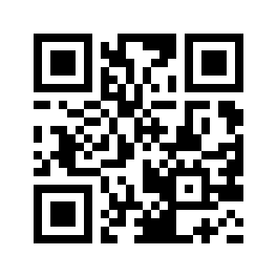
119 | Valeev Ruslan | 89818583616 | postroobotbox@gmail.com | 2018-03-17 | 1 | Русский музей | 10:00-12:00 | 7 | 10 | Да | Да | 8200
119 | Valeev Ruslan | 89818583616 | postroobotbox@gmail.com | 2018-03-17 | 1 | Русский музей | 10:00-12:00 | 7 | 10 | Да | Да | 8200
119 | Valeev Ruslan | 89818583616 | postroobotbox@gmail.com | 2018-03-17 | 1 | Русский музей | 10:00-12:00 | 7 | 10 | Да | Да | 8200
119 | Valeev Ruslan | 89818583616 | postroobotbox@gmail.com | 2018-03-17 | 1 | Русский музей | 10:00-12:00 | 7 | 10 | Да | Да | 8200
119 | Valeev Ruslan | 89818583616 | postroobotbox@gmail.com | 2018-03-17 | 1 | Русский музей | 10:00-12:00 | 7 | 10 | Да | Да | 8200

